Grafy
Senát Parlamentu ČR - zaregistrované přihlášky k registraci
 | Počet zaregistrovaných přihlášek k registraci - celkem
1996* | 568
1998 | 137
2000 | 160
2002 | 168
2004 | 197
2006 | 204
2008 | 200
2010 | 227
2012 | 233
2014 | 242
2016 | 233
2018 | 236
2020 | 235
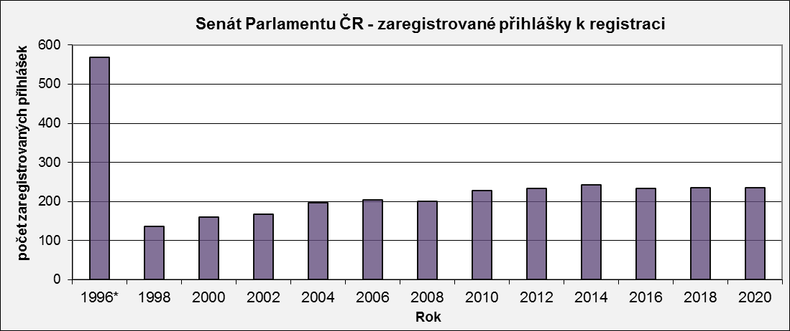

Senát Parlamentu ČR - zaregistrované přihlášky k registraci podle typu volební strany
 | Politická strana, politické hnutí | Koalice politických stran, politických hnutí | Nezávislý kandidát
1996* | 493 | 26 | 49
1998 | 100 | 26 | 11
2000 | 111 | 27 | 22
2002 | 154 | 3 | 11
2004 | 183 | 6 | 8
2006 | 188 | 9 | 7
2008 | 183 | 13 | 4
2010 | 206 | 17 | 4
2012 | 192 | 30 | 11
2014 | 208 | 29 | 5
2016 | 202 | 29 | 2
2018 | 204 | 14 | 18
2020 | 198 | 26 | 11
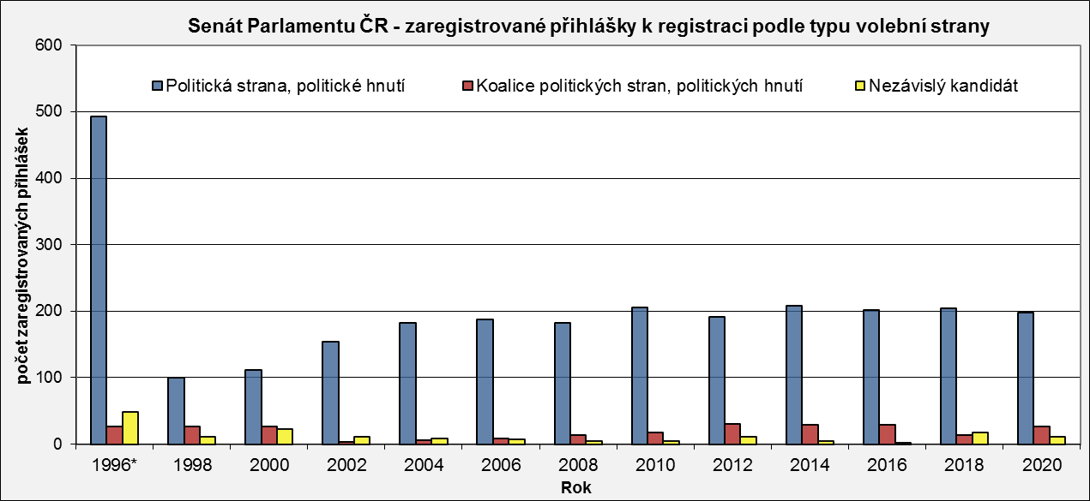

* v roce 1996 se konaly volby ve všech senátních obvodech (81)

